Hoja1
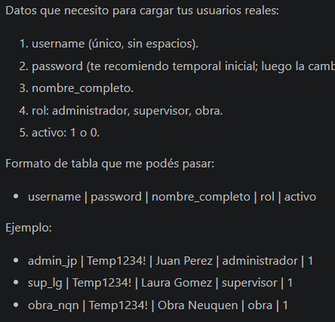
username | password | nombre_completo | rol | activo
admin_GI | adminGI | Gabriel Ibarra | administrador | 1
sup_LA | temp1234 | Leandro Abella | Supervisor | 1
sup_FT | temp1234 | Franco Tizone | Supervisor | 1
sup_DH | temp1234 | Daniel Hereñu | Supervisor | 1
sup_AP | temp1234 | Agustin Pascual | Supervisor | 1
obra_MF | temp1234 | Martin Flores | obra | 1
obra_JP | temp1234 | Jose Pugno | obra | 1
obra_LC | temp1234 | Lucas Chiabrando | obra | 1
obra_MA | temp1234 | Maxi Audet | obra | 1
obra_ES | temp1234 | Esteban Severino | obra | 1
obra_DL | temp1234 | Diego Lombardi | obra | 1
obra_RO | temp1234 | Rocio Oberti | obra | 1
obra_DM | temp1234 | Diego Mendez | obra | 1
obra_JC | temp1234 | Javier Castiglione | obra | 1
obra_FS | temp1234 | Franco Snachez | obra | 1
obra_AD | temp1234 | Adrian Dominguez | obra | 1
obra_EL | temp1234 | Emanuel Lizalde | obra | 1
obra_FR | temp1234 | Facundo Rodriguez | obra | 1
obra_DE | temp1234 | Diego Estalle | obra | 1

